１


No.373
 | 統計ニュース
平成29年（2017）
12月号
育てよう あなたの中の やさしい心
 |  | 和歌山県の推計人口（平成29年11月1日現在）
 |  | 総 数 943,771人 （男443,816人、女499,955人）
 |  | 世帯数 393,439世帯

 | 発行 和歌山県企画部調査統計課 和歌山市小松原通1-1 TEL 073-441-2385(直通) FAX 073-441-2386

和歌山県人口調査結果からみる人口移動の状況
(平成２９年１０月１日現在の人口・世帯)
 |  |  | ※平成２９年１０月２６日に「和歌山県人口調査結果」を公表しています

 | ＜1 平成２９年１０月１日現在の県全体の概要＞
 | 和歌山県調査統計課で算出した、平成２９年１０月１日現在の和歌山県の推計人口は９４万４,３２０人となり、前年１０月からの１年間で９,６０４人減少しました。増減内訳をみると、自然動態（注１）による減少が６,２７６人、社会動態（注２）による減少が３,３２８人となっています。

 | また、世帯数は３９万３,３２４世帯であり、前年１０月より３７１世帯増加しました。１世帯当たりの平均構成人員（注３）は２.４０人になりました。

 | ○人口増減率の減少幅がやや拡大
 | 人口増減率 ▲１.００％[Ｈ２８]→▲１.０１％[Ｈ２９]
 | ○自然増減率の減少幅が拡大
 | 自然増減率 ▲０.６０％[Ｈ２８]→▲０.６６％[Ｈ２９]
 | 出生 ６,５１１人（前年比▲２６４人）死亡 １２,７８７人（前年比＋１７１人）
 | 自然増減 ▲６,２７６人（▲４３５人）
 | ○社会増減率の減少幅が縮小（転入者数が増加、転出者数が減少）
 | 社会増減率 ▲０.４０％[Ｈ２８]→▲０.３５％[Ｈ２９]
 | 転入１３,１３２人（前年比１３８人）転出１６,４６０人（前年比▲３４８人）
 | 社会増減 ▲３,３２８人（前年比＋４８６人）

 | （注１）自然動態とは、出生・死亡に伴う人口の動きをいいます。
 | （注２）社会動態とは、転入・転出に伴う人口の動きをいいます。
 | （注３）1世帯当たりの平均構成人員 ＝ 総人口 ÷ 世帯数

 | ＜２ 和歌山県と他の都道府県間の転入転出状況＞
 | 和歌山県と他の都道府県との間の転入転出状況では、転入者が最も多いのは、大阪府からの４，３０２人（前年比＋１７４人）、次に東京都をはじめとする南関東地域からの１，５１０人（前年比＋１５人）、３番目が中部・北陸・甲信越地域からの１，３４５人（前年比▲１５４人）、４番目が兵庫県からの９９９人（前年比＋５０人）となっている。

 | 一方、転出者が最も多いのも、大阪府への５，８１８人（前年比▲２０９人）で、次に東京都をはじめとする南関東地域への２，４６７人（前年比▲８２人）、３番目が中部・北陸・甲信越地域への１，７０７人（前年比▲４５人）、４番目が兵庫県への１，２９８人（前年比＋３１人）となっている。

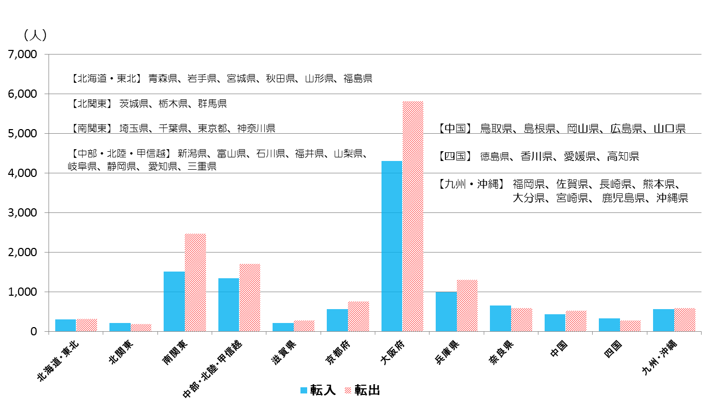

 | (注)近畿圏については、各府県との転入・転出状況を明らかにするため、グループ化していない。

３
指 標 の 動 向
 | １ 鉱工業生産指数

年.月 | 和歌山県 製造工業 |  |  |  |  |  |  |  |  | 全 国 製造工業 | 近 畿 製造工業
 |  |  | 鉄 鋼 |  | 金属製品 | 機 械 | 化 学 | 石油･石炭 | ﾌﾟﾗｽﾁｯｸ製品

 | 平成22(2010)年=100 |  |  |  |  | （原 指 数） |  |  |  | （原 指 数）
平成22(2010) |  | 100.0 |  | 100.0 | 100.0 | 100.0 | 100.0 | 100.0 | 100.0 | 100.0 | 100.0
23(2011) |  | 106.5 |  | 104.2 | 91.3 | 117.6 | 104.2 | 90.8 | 101.3 | 97.2 | 102.4
24(2012) |  | 100.2 |  | 100.3 | 81.6 | 104.4 | 101.9 | 90.8 | 103.0 | 97.8 | 101.5
25(2013) |  | 99.8 |  | 101.0 | 51.3 | 102.7 | 110.4 | 87.3 | 103.7 | 97.0 | 100.0
26(2014) |  | 103.5 |  | 93.1 | 60.6 | 117.5 | 109.8 | 87.9 | 102.2 | 99.0 | 103.1
27(2015) |  | 98.6 |  | 71.0 | 60.4 | 116.6 | 110.9 | 81.8 | 105.2 | 97.8 | 103.4
28(2016) |  | 105.8 |  | 72.9 | 53.5 | 130.1 | 116.6 | 91.5 | 122.0 | 97.7 | 104.1

 | (季節調整済指数) |  |  |  |  |  |  |  |  | (季節調整済指数)

2016. 9 |  | 107.3 |  | 75.0 | 54.9 | 130.6 | 116.2 | 89.8 | 126.4 | 98.5 | 106.5
10 |  | 106.6 |  | 77.8 | 51.9 | 128.4 | 116.2 | 95.3 | 128.6 | 98.9 | 105.5
11 |  | 106.9 |  | 75.1 | 46.1 | 131.2 | 115.1 | 92.5 | 130.0 | 99.9 | 107.6
12 |  | 102.5 |  | 73.0 | 39.7 | 122.0 | 116.2 | 89.1 | 131.6 | 100.6 | 109.5
2017. 1 |  | 99.3 |  | 70.1 | 77.5 | 123.2 | 104.1 | 84.8 | 116.7 | 98.5 | 105.8
2 |  | 99.4 |  | 72.9 | 85.6 | 124.6 | 95.0 | 73.7 | 114.4 | 101.6 | 108.0
3 |  | 103.8 |  | 75.0 | 101.3 | 117.2 | 113.4 | 89.1 | 112.1 | 99.8 | 107.7
4 |  | 110.6 |  | 75.0 | 96.2 | 137.6 | 114.2 | 80.6 | 117.5 | 103.8 | 110.2
5 |  | 106.9 |  | 72.9 | 68.0 | 130.9 | 112.0 | 79.1 | 114.5 | 100.1 | 105.7
6 |  | 107.2 |  | 76.8 | 61.8 | 128.1 | 119.7 | 79.1 | 114.0 | 102.2 | 108.1
7 |  | p 105.8 |  | 80.6 | 79.4 | 125.4 | 113.7 | 78.3 | 117.3 | 101.5 | 106.6
8 |  | p 114.4 |  | 77.3 | 74.8 | 145.4 | 134.2 | 80.6 | 118.4 | 103.5 | 110.9
9 |  | p 104.7 |  | 83.4 | 46.0 | 113.0 | 120.0 | 89.8 | 126.8 | 102.6 | p 103.1

注1) | 「p」は速報値です。
注2) | 全国・近畿・和歌山県の数値は年間補正をしています。

 | ２ 景気動向指数

景気動向指数（CI：一致指数）
 | 和歌山県（CI） | 全国（CI）
20.1 | 118.4 | 117.2
 | 124.3 | 117.6
 | 119.7 | 116.5
 | 120.7 | 115.5
 | 123.1 | 115.5
６ | 114.3 | 112.7
 | 118.8 | 111.9
 | 115.4 | 108.1
 | 114.5 | 107.2
 | 106.0 | 103.8
 | 105.7 | 97.8
 | 100.5 | 91.9
21.1 | 93.3 | 84.8
 | 89.5 | 78.7
 | 83.6 | 77.9
 | 83.1 | 79.1
 | 80.6 | 81.3
6 | 87.0 | 82.5
 | 85.3 | 83.3
 | 81.6 | 85.1
 | 84.9 | 87.6
 | 88.0 | 89.8
 | 88.7 | 91.6
 | 89.3 | 93.5
22.1 | 92.5 | 96.2
 | 94.3 | 97.5
 | 98.7 | 98.5
 | 94.7 | 99.8
 | 100.5 | 99.1
6 | 96.3 | 99.6
 | 97.9 | 100.3
 | 106.4 | 101.0
 | 106.9 | 101.3
 | 104.7 | 100.8
 | 104.3 | 103.1
 | 102.7 | 102.9
23.1 | 110.6 | 103.1
 | 110.2 | 104.5
 | 114.1 | 97.4
 | 109.1 | 95.8
 | 109.9 | 98.0
６ | 111.0 | 100.5
 | 109.3 | 102.1
 | 108.1 | 103.3
 | 104.3 | 104.0
 | 103.4 | 106.0
 | 99.9 | 104.3
 | 100.7 | 106.7
24.1 | 100.2 | 107.1
 | 103.9 | 108.1
...
年.月 | 景気動向指数 |  | 景気先行指数
 | CI | DI | CLI
 | 平成22(2010)年=100
平成21(2009) | 86.2 | 42.9
22(2010) | 100.0 | 63.1
23(2011) | 107.5 | 52.4
24(2012) | 100.1 | 50.0 | 100.5
25(2013) | 100.1 | 61.9 | 100.7
26(2014) | 95.1 | 41.7 | 100.1
27(2015) | 83.2 | 45.3 | 99.3
28(2016) | 83.0 | 57.1 | 99.8

＜参考＞景気先行指数（CLI） ※下注参照
 | 全国（CLI） | 和歌山県（CLI）
20.1 | 100.6 | 103.4
 | 100.7 | 103.2
 | 100.7 | 103.1
 | 100.8 | 102.9
 | 100.7 | 102.8
６ | 100.5 | 102.6
 | 100.2 | 102.2
 | 99.8 | 101.8
 | 99.3 | 101.3
 | 98.7 | 100.6
 | 98.1 | 99.9
 | 97.5 | 99.1
21.1 | 97.0 | 98.4
 | 96.7 | 97.9
 | 96.6 | 97.5
 | 96.7 | 97.2
 | 97.0 | 97.1
6 | 97.3 | 97.1
 | 97.7 | 97.2
 | 98.0 | 97.3
 | 98.4 | 97.5
 | 98.7 | 97.6
 | 99.0 | 97.7
 | 99.3 | 97.9
22.1 | 99.5 | 98.0
 | 99.7 | 98.2
 | 99.8 | 98.3
 | 100.0 | 98.4
 | 100.0 | 98.6
6 | 100.0 | 98.8
 | 100.1 | 99.1
 | 100.1 | 99.4
 | 100.1 | 99.7
 | 100.1 | 100.0
 | 100.1 | 100.3
 | 100.2 | 100.7
23.1 | 100.2 | 101.1
 | 100.2 | 101.3
 | 100.2 | 101.4
 | 100.2 | 101.3
 | 100.1 | 101.1
６ | 100.1 | 100.9
 | 100.0 | 100.7
 | 100.0 | 100.5
 | 99.9 | 100.4
 | 99.9 | 100.3
 | 99.9 | 100.2
 | 99.9 | 100.2
24.1 | 100.0 | 100.2
 | 100.0 | 100.3
...
2016. 8 | 83.2 | 71.4 | 99.8
9 | 80.0 | 14.3 | 99.8
10 | 84.0 | 42.9 | 99.8
11 | 81.5 | 42.9 | 99.9
12 | 78.2 | 42.9 | 100.0
2017. 1 | 76.4 | 42.9 | 100.1
2 | 78.4 | 42.9 | 100.2
3 | 77.1 | 57.1 | 100.3
4 | 79.7 | 71.4 | 100.4
5 | 76.9 | 42.9 | 100.5
6 | 79.6 | 71.4 | 100.6
7 | 79.5 | 57.1 | 100.6
8 | 83.3 | 71.4 | 100.7

注) | CI：各指標の前月比での変化率を１つの指標に合成したもの。景気の変動の相対的な大きさやテンポを示します。
 | DI：景気に敏感な経済指標を３ヶ月前と比較し、５０％を基準に景気判断する方法。景気の方向性を示します。
 | CLI：地域の景気動向を的確・早期に把握するために作成されたＯＥＣＤ基準の景気先行指数です。(資料出所 関西学院大学産業研究所)

 | ３ 物価指数，家計消費支出

年.月 | 消費者物価指数 総合 |  |  |  | 消費者物価指数 |  | 企業向け サービス 価格指数 | 国内企業 物価指数 注3） | 家計消費支出（月平均）
 |  |  |  |  | 生鮮食品を除く総合 |  |  |  | (農林漁家世帯を含む)
 | 和歌山市 |  | 全 国 |  | 和歌山市 | 全 国 |  |  | 和歌山市 |  | 全 国
 |  |  |  |  |  |  |  |  | 二人以上の 世帯 | 勤労者世帯 注1） | 勤労者世帯
 | (2015年=100) |  |  |  |  |  | (2010年=100) | (2015年=100) | 千円 | 千円 | 千円
平成21(2009) |  | 96.9 |  | 97.2 | 97.2 | 97.9 | 101.5 | 97.5 | 260.5 | 291.1 | 319.1
22(2010) |  | 96.8 |  | 96.5 | 96.9 | 96.9 | 100.0 | 97.4 | 235.1 | 267.3 | 318.3
23(2011) |  | 96.4 |  | 96.3 | 96.6 | 96.6 | 99.3 | 98.8 | 252.8 | 299.9 | 308.8
24(2012) |  | 96.3 |  | 96.2 | 96.5 | 96.6 | 99.0 | 98.0 | 244.9 | 283.0 | 313.9
25(2013) |  | 96.8 |  | 96.6 | 97.0 | 96.9 | 99.0 | 99.2 | 258.5 | 278.5 | 319.2
26(2014) |  | 99.5 |  | 99.2 | 99.6 | 99.5 | 101.6 | 102.4 | 265.0 | 319.2 | 318.8
27(2015) |  | 100.0 |  | 100.0 | 100.0 | 100.0 | 102.7 | 100.0 | 278.5 | 327.1 | 315.4
28(2016) |  | 100.1 |  | 99.9 | 100.0 | 99.7 | 103.0 | 96.5 | 247.2 | 274.4 | 309.6

2016. 9 |  | 99.9 |  | 99.8 | 99.6 | 99.6 | 102.9 | 96.1 | 239.7 | 300.9 | 296.4
10 |  | 100.8 |  | 100.4 | 100.1 | 99.8 | 103.2 | 96.0 | 214.4 | 252.6 | 305.7
11 |  | 101.0 |  | 100.4 | 100.1 | 99.8 | 103.3 | 96.4 | 215.0 | 221.8 | 294.0
12 |  | 100.7 |  | 100.1 | 100.1 | 99.8 | 103.5 | 97.1 | 260.3 | 275.9 | 349.2
2017. 1 |  | 100.2 |  | 100.0 | 99.6 | 99.6 | 103.0 | 97.7 | 217.2 | 240.4 | 307.2
2 |  | 100.1 |  | 99.8 | 99.7 | 99.6 | 103.3 | 98.0 | 206.2 | 256.2 | 298.1
3 |  | 100.3 |  | 99.9 | 100.0 | 99.8 | 103.9 | 98.2 | 226.7 | 256.8 | 337.1
4 |  | 100.5 |  | 100.3 | 100.2 | 100.1 | 103.8 | 98.4 | 229.0 | 283.7 | 329.9
5 |  | 100.7 |  | 100.4 | 100.3 | 100.3 | 103.8 | 98.4 | 235.6 | 312.9 | 315.2
6 |  | 100.9 |  | 100.2 | 100.6 | 100.2 | 103.6 | 98.5 | 208.9 | 218.0 | 296.7
7 |  | 100.6 |  | 100.1 | 100.3 | 100.1 | 103.9 | 98.8 | 278.0 | 322.7 | 308.8
8 |  | 100.4 |  | 100.3 | 100.2 | 100.3 | 103.7 | 98.8 | 299.6 | 388.8 | 301.6
9 |  | 101.0 |  | 100.5 | 100.4 | 100.3 | p 103.8 | 99.1 | 223.0 | 235.1 | 295.2

注1) | 勤労者世帯とは「二人以上の世帯のうち、勤労者世帯」を指します。
注2) | 「p」は速報値です。
注3) | 国内企業物価指数を2015年基準に改定しています。

